Sheet1
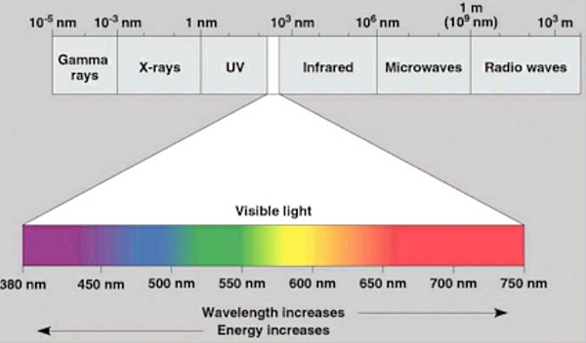
Constants |  |  | Metal | 일함수[eV] | 문턱진동수[Hz] | 파장[m] | 파장[nm]
Name | Value | Unit | Cs | 1.9 | 4.5938104449E+14 | 0.000000653 | 6.53E+02
h(Planck) | 4.136E-15 | [eV·s] | K | 2.2 | 5.3191489362E+14 | 0.000000564 | 5.64E+02
c(light velocity) | 299800000 | [m/s] | Na | 2.3 | 5.5609284333E+14 | 0.000000539 | 5.39E+02
 |  |  | Li | 2.5 | 6.0444874275E+14 | 0.000000496 | 4.96E+02
 |  |  | Ca | 3.2 | 7.7369439072E+14 | 0.000000387 | 3.87E+02
 |  |  | Cu,Ag | 4.7 | 1.1363636364E+15 | 0.000000264 | 2.64E+02
 |  |  | Pt | 6.4 | 1.5473887814E+15 | 0.000000194 | 1.94E+02

